Hoja1
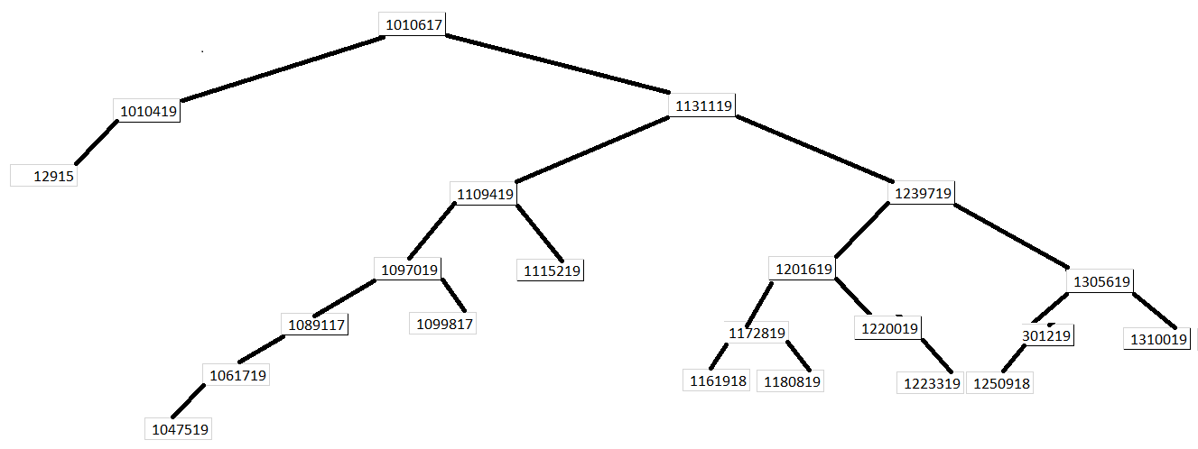
 | ID | Izquierdo | Derecho | Carnet | Nombre
Kevin Humberto Romero Villalta | 1 | 5 | 2 | 1010617 | CABRERA FIGUEROA RENATO JOSÉ
1047519 | 2 | 8 | 3 | 1131119 | CORTÉZ LÓPEZ KEILA NOEMI
 | 3 | 6 | 4 | 1239719 | CUEVAS PAZ PABLO DANIEL
 | 4 | 11 | 13 | 1305619 | DE LEÓN ARDÓN JOCELYN ABIGAIL
 | 5 | 14 | -1 | 1010419 | ESTRADA RODRIGUEZ MARCELA MARGARITA
 | 6 | -1 | 7 | 1201619 | FAJARDO VELÁSQUEZ TITO JAVIER
 | 7 | -1 | 18 | 1220019 | GARCÍA BALDIZÓN JORGE WALDEMAR
 | 8 | 16 | 10 | 1109419 | GIRÓN ALDANA JOSÉ DANIEL
 | 9 | 12 | 22 | 1097019 | GONZALEZ LOPEZ MARIANA
 | 10 | -1 | -1 | 1115219 | GUDIEL ZEPEDA ANDREA MARÍA
 | 11 | 20 | -1 | 1301219 | HERNANDEZ MELÉNDEZ VICTOR NOE
 | 12 | 15 | -1 | 1089117 | LEAL ROMAN BRAYAN ALEXANDER
 | 13 | -1 | -1 | 1310019 | LUNA CONTRERAS JOSÉ GUILLERMO
 | 14 | -1 | -1 | 12915 | LUNA HERNANDEZ DAVID FERNANDO
 | 15 | 21 | -1 | 1061719 | MANSILLA MOTA MELISSA LOURDES
 | 16 | 17 | 19 | 1172819 | MEJÍA HERNÁNDEZ JUAN SEBASTIÁN
 | 17 | -1 | -1 | 1161918 | MILIÁN MEJÍA EDGAR SEBASTIAN
 | 18 | -1 | -1 | 1223319 | MORALES CÁRDENAS FRANCISCO JAVIER
 | 19 | -1 | -1 | 1180819 | RECINOS TEQUE AYLINNE ALEJANDRA
 | 20 | -1 | -1 | 1250918 | ROCHES REVOLORIO MARLON ANDRÉS
 | 21 | -1 | -1 | 1047519 | ROMERO VILLALTA KEVIN HUMBERTO
 | 22 | -1 | -1 | 1099817 | SALAZAR ZEA DIEGO ALEJANDRO

